상품제안서
2in1 LED스탠드조명 고속무선충전기 15W | 상품코드: S42196

 |  |  |  |  |  |  | 02-713-8555 | www.synergygift.co.kr
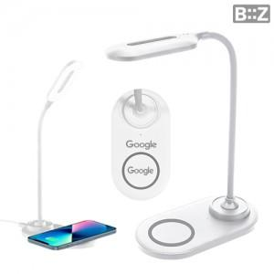

【상세/제작정보】

【인쇄/포장옵션】 | 레이저 / 포장지포장

【공급단가】 | 수량 | 30~ | 100~ | 300~ | 1,000~ | 3,000~
*VAT별도 | 단가 | 7,140원 | 6,780원 | 6,480원 | 6,240원 | 6,120원

【상품 URL】 | https://www.synergygift.co.kr:443/src/goods_detail.php?gdno=42196

